Grafica
AGOSTO
Día | 1 | 2 | 3 | 4 | 5 | 6 | 7 | 8 | 9 | 10 | 11 | 12 | 13 | 14 | 15 | 16 | 17 | 18 | 19 | 20 | 21 | 22 | 23 | 24 | 25 | 26 | 27 | 28 | 29 | 30 | 31
Acumulado | 735.4 | 869.2 | 2908.8 | 3959.7 | 2407.1 | 1141.7 | 2802.8 | 2326.3 | 813.3 | 982.4 | 1057.1 | -999.0 | -999.0 | -999.0 | -999.0 | -999.0 | -999.0 | -999.0 | -999.0 | -999.0 | -999.0 | -999.0 | -999.0 | -999.0 | -999.0 | -999.0 | -999.0 | -999.0 | -999.0 | -999.0 | -999.0
Num. Estaciones | 679 | 682 | 680 | 681 | 683 | 674 | 672 | 668 | 664 | 659 | 628 | -999 | -999 | -999 | -999 | -999 | -999 | -999 | -999 | -999 | -999 | -999 | -999 | -999 | -999 | -999 | -999 | -999 | -999 | -999 | -999
Máximo Diario | 77.0 | 38.0 | 77.0 | 191.0 | 71.5 | 62.6 | 132.0 | 130.0 | 62.2 | 64.0 | 59.0 | 0.0 | 0.0 | 0.0 | 0.0 | 0.0 | 0.0 | 0.0 | 0.0 | 0.0 | 0.0 | 0.0 | 0.0 | 0.0 | 0.0 | 0.0 | 0.0 | 0.0 | 0.0 | 0.0 | 0.0

PRECIPITACIÓN ACUMULADA DIARIA Agosto del 2026
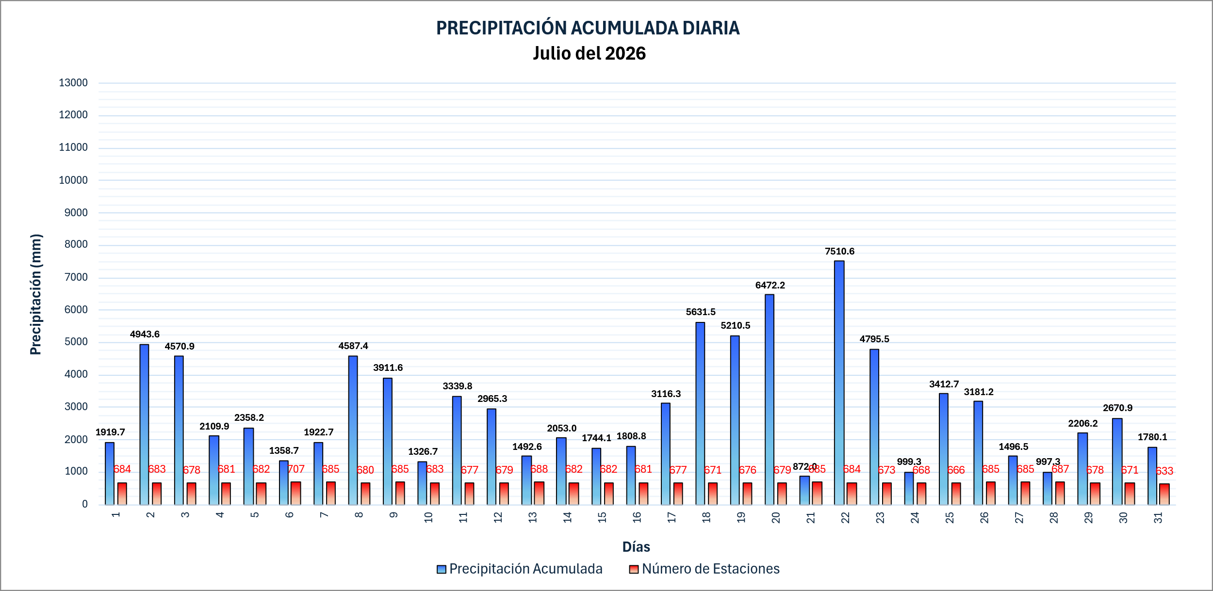

 |  |  |  |  |  |  |  |  |  |  |  |  |  |  |  |  |  |  |  |  |  |  |  |  |  | 5099

